Exemplar - Phase 2
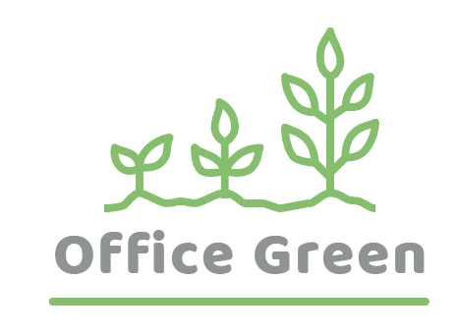
R - Responsible (yang melakukan langsung) | Menyelesaikan hasil kerja atau tugas.
A - Accountable (yang bertanggung jawab) | Membuat keputusan akhir dan memberi persetujuan penyelesaian tugas. Hanya 1 per tugas.
C - Consulted (yang memberi masukan) | Seorang penasihat, pemangku kepentingan, atau pakar bidang tertentu yang memandu sebelum suatu tindakan diambil.
I - Informed (yang perlu mengetahui) | Selalu mendapat perkembangan terbaru tentang keputusan yang dibuat.
Halaman muka Plant Pals | Manajer Web | Desainer grafis | Pengembang Web | Penguji Jaminan Kualitas | Penulis konten | Desainer web
TAHAP 2
Tugas/Hasil kerja
Mendesain halaman muka Plant Pals | A | C | I | I | I | R
Membuat maket halaman muka | A | C | C | I | C | R
Merancang aset gambar | I | R | I | I | I | A
Menulis konten | A | I | I | I | R | I
Menulis kode halaman muka | A | I | R | I | I | I
Menguji halaman muka | A | I | C | R | I | I
 | Catatan: Dalam contoh ini, semua peran yang bukan Responsible, Accountable, atau Consulted untuk tugas-tugas tertentu ditandai sebagai Informed. Anda mungkin tidak perlu menempatkan semua peran ini sebagai Informed di setiap tugas, jadi jawaban Anda tentang orang yang berperan Informed mungkin bervariasi.

